Z-7854 CAJA 1
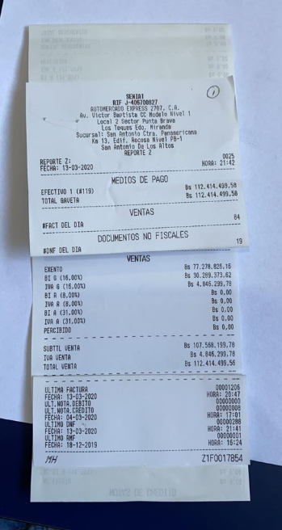

112,414,499.27

Z-7966 CAJA 2
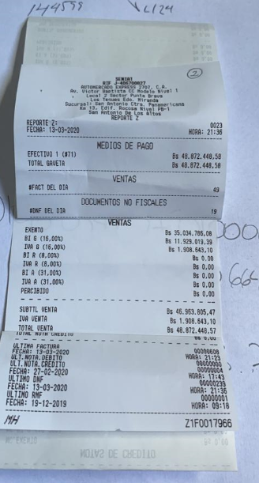

Z-7848 CAJA 3
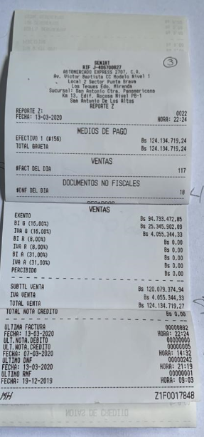

Z-7963 CAJA 4
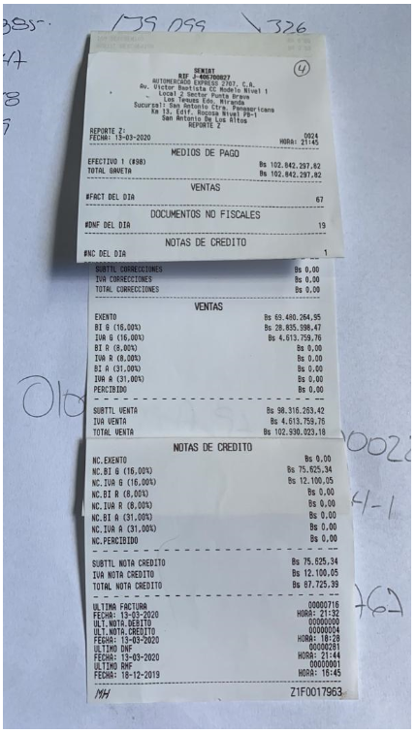

102,842,297.54

